Лист1
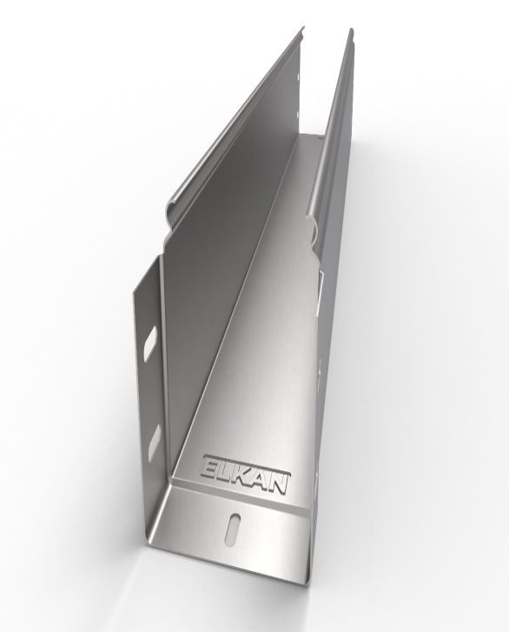
Наименование | Толщина, Zn (цинк) |  |  |  |  |  |  | Толщина, HDZ (гор.цинк) |  |  | Толщина, AISI (нерж) |  |  |  |  |  | На главную | Цена указанна за пог.м с НДС
Лоток глухой (Ширина*высота) | 0.55 | 0.7 | 0.8 | 1.0 | 1.2 | 1.5 | 2.0 | 1.2 | 1.5 | 2.0 | 0.55 | 0.8 | 1.0 | 1.2 | 1.5 | 65
ЛГ 50х35 | 112 | 134 | 154 | 195 | 225 | 286 | 400 | 383 | 487 | 711 | 698 | 1,015 | 1,269 | 1,523 | 1,904
ЛГ 50х50 | 138 | 165 | 191 | 241 | 278 | 354 | 495 | 474 | 603 | 881 | 864 | 1,257 | 1,571 | 1,885 | 2,357
ЛГ 60х60 | 156 | 187 | 215 | 272 | 314 | 399 | 559 | 535 | 681 | 994 | 975 | 1,418 | 1,773 | 2,127 | 2,659
ЛГ 60х40 | 130 | 155 | 179 | 225 | 260 | 331 | 463 | 444 | 565 | 824 | 809 | 1,176 | 1,470 | 1,765 | 2,206
ЛГ 100х50 | 183 | 218 | 252 | 318 | 367 | 467 | 654 | 626 | 797 | 1,163 | 1,141 | 1,660 | 2,075 | 2,490 | 3,112
ЛГ 100х35 | 156 | 187 | 215 | 272 | 314 | 399 | 559 | 535 | 681 | 994 | 975 | 1,418 | 1,773 | 2,127 | 2,659
ЛГ 100х60 | 201 | 240 | 276 | 349 | 403 | 513 | 717 | 687 | 874 | 1,276 | 1,252 | 1,821 | 2,276 | 2,731 | 3,414
ЛГ 100х65 | 209 | 250 | 289 | 364 | 421 | 535 | 749 | 717 | 913 | 1,333 | 1,307 | 1,902 | 2,377 | 2,852 | 3,565
ЛГ 100х80 | 236 | 282 | 325 | 411 | 474 | 604 | 844 | 808 | 1,029 | 1,502 | 1,474 | 2,143 | 2,679 | 3,215 | 4,019
ЛГ 100х100 | 272 | 324 | 374 | 472 | 546 | 694 | 971 | 930 | 1,184 | 1,728 | 1,695 | 2,466 | 3,082 | 3,698 | 4,623
ЛГ 150х35 | 201 | 240 | 276 | 349 | 403 | 513 | 717 | 687 | 874 | 1,276 | 1,252 | 1,821 | 2,276 | 2,731 | 3,414
ЛГ 150х50 | 227 | 271 | 313 | 395 | 456 | 581 | 813 | 778 | 990 | 1,446 | 1,418 | 2,063 | 2,578 | 3,094 | 3,868
ЛГ 150х80 | 280 | 335 | 387 | 488 | 563 | 717 | 1,003 | 960 | 1,222 | 1,784 | 1,750 | 2,546 | 3,183 | 3,819 | 4,774
ЛГ 150х100 | 316 | 377 | 436 | 550 | 635 | 808 | 1,130 | 1,082 | 1,377 | 1,243 | 1,972 | 2,868 | 3,586 | 4,303 | 5,378
ЛГ 150х150 | 405 | 483 | 558 | 704 | 813 | 1,035 | 1,447 | 1,386 | 1,764 | 2,356 | 2,526 | 3,674 | 4,593 | 5,511 | 6,889
ЛГ 200х35 | 245 | 293 | 338 | 426 | 492 | 626 | 876 | 839 | 1,068 | 1,953 | 1,529 | 2,224 | 2,780 | 3,336 | 4,170
ЛГ 200х50 | 272 | 324 | 374 | 472 | 546 | 694 | 971 | 930 | 1,184 | 1,662 | 1,695 | 2,466 | 3,082 | 3,698 | 4,623
ЛГ 200х60 | 289 | 346 | 399 | 503 | 581 | 740 | 1,035 | 991 | 1,261 | 1,797 | 1,806 | 2,627 | 3,283 | 3,940 | 4,925
ЛГ 200х65 | 298 | 356 | 411 | 519 | 599 | 762 | 1,066 | 1,021 | 1,300 | 1,875 | 1,861 | 2,707 | 3,384 | 4,061 | 5,076
ЛГ 200х80 | 325 | 388 | 448 | 565 | 652 | 830 | 1,162 | 1,112 | 1,416 | 2,001 | 2,027 | 2,949 | 3,686 | 4,424 | 5,529
ЛГ 200х100 | 360 | 430 | 497 | 627 | 724 | 921 | 1,289 | 1,234 | 1,570 | 2,205 | 2,249 | 3,271 | 4,089 | 4,907 | 6,134
ЛГ 200х150 | ● | 537 | 619 | 781 | 902 | 1,148 | 1,606 | 1,538 | 1,957 | 2,638 | ● | 4,077 | 5,096 | 6,116 | 7,645
ЛГ 200х200 | ● | 643 | 741 | 936 | 1,080 | 1,375 | 1,923 | 1,842 | 2,344 | 3,203 | ● | 4,883 | 6,104 | 7,324 | 9,155
ЛГ 250х50 | ● | 377 | 436 | 550 | 635 | 808 | 1,130 | 1,082 | 1,377 | 2,558 | ● | 2,868 | 3,586 | 4,303 | 5,378
ЛГ 250х80 | ● | 441 | 509 | 642 | 742 | 944 | 1,320 | 1,264 | 1,609 | 2,218 | ● | 3,352 | 4,190 | 5,028 | 6,285
ЛГ 250х100 | ● | 483 | 558 | 704 | 813 | 1,035 | 1,447 | 1,386 | 1,764 | 2,487 | ● | 3,674 | 4,593 | 5,511 | 6,889
ЛГ 300х50 | ● | 430 | 497 | 627 | 724 | 921 | 1,289 | 1,234 | 1,570 | 2,402 | ● | 3,271 | 4,089 | 4,907 | 6,134
ЛГ 300х60 | ● | 452 | 521 | 658 | 759 | 967 | 1,352 | 1,295 | 1,648 | 2,362 | ● | 3,432 | 4,291 | 5,149 | 6,436
ЛГ 300х65 | ● | 462 | 533 | 673 | 777 | 989 | 1,384 | 1,325 | 1,686 | 2,440 | ● | 3,513 | 4,391 | 5,270 | 6,587
ЛГ 300х80 | ● | 494 | 570 | 719 | 831 | 1,057 | 1,479 | 1,416 | 1,802 | 2,566 | ● | 3,755 | 4,693 | 5,632 | 7,040
ЛГ 300х100 | ● | 537 | 619 | 781 | 902 | 1,148 | 1,606 | 1,538 | 1,957 | 2,770 | ● | 4,077 | 5,096 | 6,116 | 7,645
ЛГ 300х150 | ● | 643 | 741 | 936 | 1,080 | 1,375 | 1,923 | 1,842 | 2,344 | 3,203 | ● | 4,883 | 6,104 | 7,324 | 9,155
ЛГ 300х200 | ● | 749 | 864 | 1,090 | 1,259 | 1,602 | 2,241 | 2,146 | 2,731 | 3,767 | ● | 5,689 | 7,111 | 8,533 | 10,666
ЛГ 400х50 | ● | 537 | 619 | 781 | 902 | 1,148 | 1,606 | 1,538 | 1,957 | 3,296 | ● | 4,077 | 5,096 | 6,116 | 7,645
ЛГ 400х60 | ● | 558 | 644 | 812 | 938 | 1,193 | 1,670 | 1,599 | 2,035 | 2,926 | ● | 4,238 | 5,298 | 6,357 | 7,947
ЛГ400х65 | ● | 568 | 656 | 828 | 956 | 1,216 | 1,701 | 1,629 | 2,073 | 3,005 | ● | 4,319 | 5,399 | 6,478 | 8,098
ЛГ 400х80 | ● | 600 | 692 | 874 | 1,009 | 1,284 | 1,797 | 1,720 | 2,189 | 3,130 | ● | 4,561 | 5,701 | 6,841 | 8,551
ЛГ 400х100 | ● | 643 | 741 | 936 | 1,080 | 1,375 | 1,923 | 1,842 | 2,344 | 3,334 | ● | 4,883 | 6,104 | 7,324 | 9,155
ЛГ 400х150 | ● | ● | 864 | 1,090 | 1,259 | 1,602 | 2,241 | 2,146 | 2,731 | 3,767 | ● | 5,689 | 7,111 | 8,533 | 10,666
ЛГ 400х200 | ● | ● | 986 | 1,244 | 1,437 | 1,829 | 2,558 | 2,449 | 3,118 | 4,332 | ● | 6,494 | 8,118 | 9,742 | 12,177
ЛГ 500х50 | ● | ● | 741 | 936 | 1,080 | 1,375 | 1,923 | 1,842 | 2,344 | 3,860 | ● | 4,883 | 6,104 | 7,324 | 9,155
ЛГ 500х60 | ● | ● | 766 | 966 | 1,116 | 1,420 | 1,987 | 1,902 | 2,421 | 3,491 | ● | 5,044 | 6,305 | 7,566 | 9,457
ЛГ 500х65 | ● | ● | 778 | 982 | 1,134 | 1,443 | 2,019 | 1,933 | 2,460 | 3,569 | ● | 5,125 | 6,406 | 7,687 | 9,609
ЛГ 500х80 | ● | ● | 815 | 1,028 | 1,187 | 1,511 | 2,114 | 2,024 | 2,576 | 3,695 | ● | 5,366 | 6,708 | 8,049 | 10,062
ЛГ500х100 | ● | ● | 864 | 1,090 | 1,259 | 1,602 | 2,241 | 2,146 | 2,731 | 3,899 | ● | 5,689 | 7,111 | 8,533 | 10,666
ЛГ 500х150 | ● | ● | ● | 1,244 | 1,437 | 1,829 | 2,558 | 2,449 | 3,118 | 4,332 | ● | ● | 8,118 | 9,742 | 12,177
ЛГ 500х200 | ● | ● | ● | 1,399 | 1,615 | 2,056 | 2,876 | 2,753 | 3,504 | 4,897 | ● | ● | 9,125 | 10,950 | 13,688
ЛГ 600х50 | ● | ● | ● | 1,090 | 1,259 | 1,602 | 2,241 | 2,146 | 2,731 | 4,425 | ● | ● | 7,111 | 8,533 | 10,666
ЛГ 600х80 | ● | ● | ● | 1,183 | 1,366 | 1,738 | 2,431 | 2,328 | 2,963 | 4,194 | ● | ● | 7,715 | 9,258 | 11,573
ЛГ 600х100 | ● | ● | ● | 1,244 | 1,437 | 1,829 | 2,558 | 2,449 | 3,118 | 4,464 | ● | ● | 8,118 | 9,742 | 12,177
ЛГ 600х150 | ● | ● | ● | 1,399 | 1,615 | 2,056 | 2,876 | 2,753 | 3,504 | 4,897 | ● | ● | 9,125 | 10,950 | 13,688
ЛГ 600х200 | ● | ● | ● | 1,553 | 1,793 | 2,283 | 3,193 | 3,057 | 3,891 | 5,461 | ● | ● | 10,132 | 12,159 | 15,198

